Exp 3
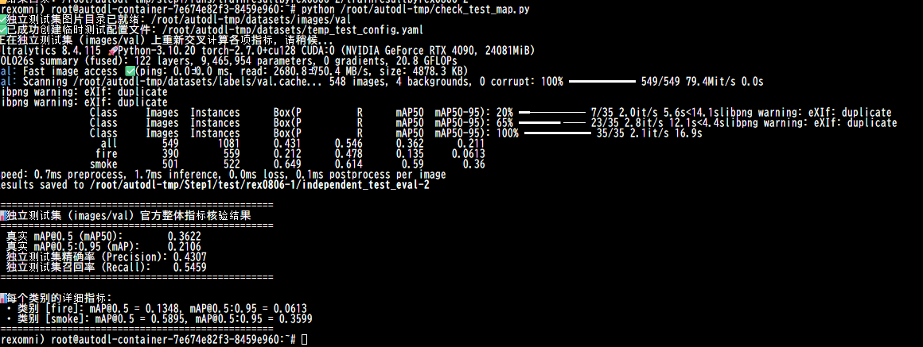
验证集

人工测试集

